様式第１号（申請書兼請求書）
 | 様式第１号（第５条関係）

 |  |  |  |  |  |  |  |  |  |  |  |  |  |  | 令和 |  |  | 年 |  | 月 |  | 日

 | 最上町長 髙橋 重美 殿

 |  |  |  |  |  |  |  |  |  | 申請者 | 住所又は所在地
 |  |  |  |  |  |  |  |  |  |  | 名称及び 代表者氏名 |  |  |  |  |  |  |  |  |  |  |  | ㊞

 |  |  |  |  |  |  |  |  |  |  | (担当者名)
 |  |  |  |  |  |  |  |  |  |  | 電話番号

 | 令和７年度（令和８年度への繰越）最上町物価高騰対応賃上げ環境整備 支援事業補助金交付申請書兼請求書

 | 最上町物価高騰対応賃上げ環境整備支援事業補助金を交付されるよう、最上町補助金等の適正化に関する規則第５条の規定により、以下の事項に偽りないことを誓約し、関係書類を添付して申請します。
記

 | 法人個人区分 |  |  | 番号 |  |  | ←法人の場合は １ 個人事業主の場合は ２ |  |  |  |  |  | 従業員数 |  |  |  |  |  |  |  |  | 人
 | 業 種 |  |  | 番号 |  |  | 名称 |  |  |  |  |  |  | ←裏面記載の「日本標準産業分類表」で定める業種（中分類）の番号と名称を記入
 | 交付申請の 内容 |  |  | 正規雇用労働者 |  |  |  |  |  | 非正規雇用労働者 |  |  |  |  |  | 合計
 |  |  |  | １．５％以上 |  | ２．５％以上 |  |  |  | ３％以上 |  |  | ５％以上
 |  |  |  |  | 人 |  |  |  | 人 |  |  | 人 |  |  | 人 |  |  |  |  |  | 人
 |  |  |  |  | 円 |  |  |  | 円 |  |  | 円 |  |  | 円 | (A) |  |  |  |  | 円
 | 従業員の住居の確保 |  |  | あり | なし |  |  | ←いずれかに〇を記入 |  |  |  |  | 申請額 |  |  | (B) |  |  |  |  | 円

 | 補助金の申請額 |  |  |  |  |  |  |  |  |  |  |  |  |  |  |  | 円 |  | （A)＋（B)

 | 振込口座 |  |  | 金融機関名 |  |  |  |  |  |  |  |  | 支店名
 |  |  |  | 預金種別 |  | 普通・当座・その他 |  |  |  |  |  |  | 口座番号
 |  |  |  | 口座名義 |  | (ﾌﾘｶﾞﾅ)
 |  |  |  |  |  | (名 称)

 | 納付状況等の閲覧同意の有無 ※給付にあたり、町税等納付状況の閲覧に同意します。
 |  |  |  |  |  |  |  |  |  |  |  |  | 名称及び 代表者氏名
 |  |  |  |  |  |  |  |  |  |  |  |  |  |  |  |  |  |  |  |  |  |  | ㊞
 | 添付書類
 |  | □ | （１）賃上げ率算定表（様式第２号）
 |  | □ | （２）対象従業員に係る労働条件通知書又は雇用契約書の写し
 |  | □ | （３）対象従業員に係る賃上げ前後の賃金台帳又は給与明細の写し
 |  | □ | （４）対象従業員に係る雇用保険被保険者資格取得等確認通知書の写し
 |  | □ | （５）誓約書（様式第３号）
 |  | □ | （６）従業員の住居を所有又は賃借等していることがわかる書類の写し（要綱第５条第２項関連）
 |  | □ | （７）従業員が当該住居に居住していることが確認できる書類
 |  | □ | （８）その他町長が必要と認める書類
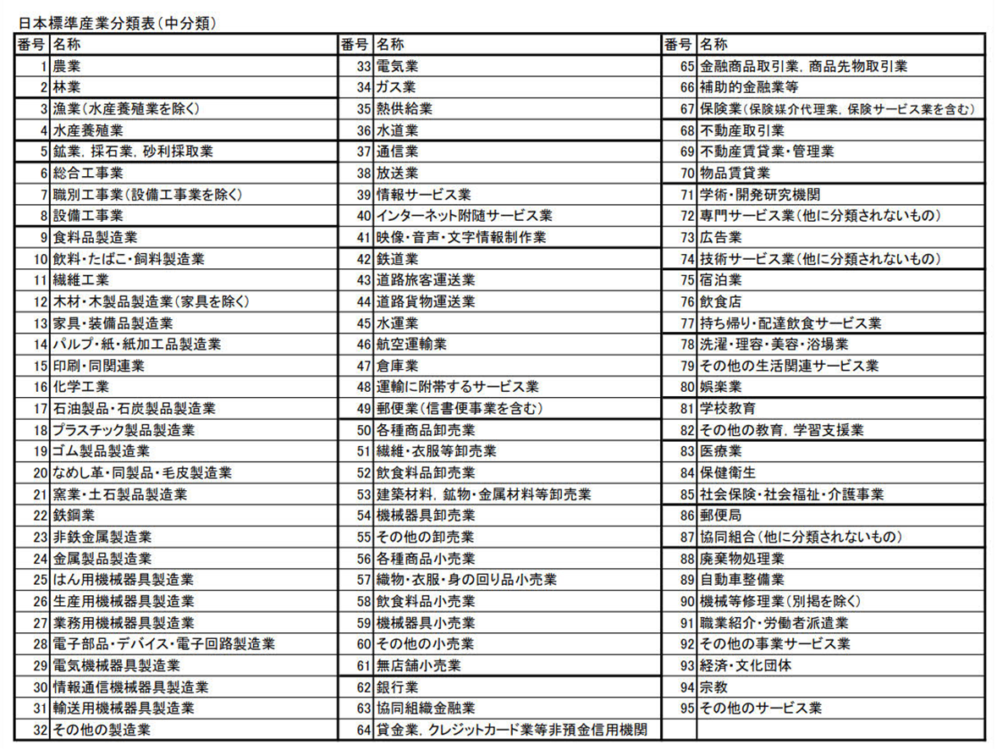

様式第１号（記載例)
 | 様式第１号（第５条関係）

 |  |  |  |  |  |  |  |  |  |  |  |  |  |  |  |  | 令和 |  |  |  |  | 年 |  |  | 月 |  |  | 日

 | 最上町長 髙橋 重美 殿

株式会社●●●●
代表取締役印
 |  |  |  |  |  |  |  |  |  |  |  | 申請者 | 住所又は所在地 |  |  | 最上郡最上町大字向町○○○
 |  |  |  |  |  |  |  |  |  |  |  |  | 名称及び 代表者氏名 |  |  | 株式会社○○○ |  |  |  |  |  |  |  |  |  |  |  |  |  | ㊞
 |  |  |  |  |  |  |  |  |  |  |  |  |  |  |  | 代表取締役 最上 太郎
 |  |  |  |  |  |  |  |  |  |  |  |  | (担当者名) |  |  | 最上 一郎
 |  |  |  |  |  |  |  |  |  |  |  |  | 電話番号 |  |  | 0233-○○-○○○○

 | 令和７年度（令和８年度への繰越）最上町物価高騰対応賃上げ環境整備 支援事業補助金交付申請書兼請求書

 | 最上町物価高騰対応賃上げ環境整備支援事業補助金を交付されるよう、最上町補助金等の適正化に関する規則第５条の規定により、以下の事項に偽りないことを誓約し、関係書類を添付して申請します。
記

 | 法人個人区分 |  |  | 番号 | 1 |  |  | ←法人の場合は １ 個人事業主の場合は ２ |  |  |  |  |  |  | 従業員数 |  | 25 |  |  |  |  |  |  |  |  |  |  | 人
 | 業 種 |  |  | 番号 | 59 |  |  | 名称 |  |  | 機械器具小売業 |  |  |  |  | ←裏面記載の「日本標準産業分類表」で定める業種（中分類）の番号と名称を記入
 | 交付申請の 内容 |  |  | 正規雇用労働者 |  |  |  |  |  |  |  | 非正規雇用労働者 |  |  |  |  |  |  | 合計
 |  |  |  | １．５％以上 |  |  | ２．５％以上 |  |  |  |  | ３％以上 |  |  | ５％以上
 |  |  |  | 3 |  | 人 | 6 |  |  | 人 |  | 2 |  | 人 | 1 |  | 人 |  | 12 |  |  |  |  |  |  |  | 人
 |  |  |  | 90,000 |  | 円 | 300,000 |  |  | 円 |  | 60,000 |  | 円 | 50,000 |  | 円 |  | （A) |  | 500,000 |  |  |  |  |  | 円
 | 従業員の住居の確保 |  |  | あり |  | なし |  |  | ←いずれかに〇を記入 |  |  |  |  |  | 申請額 |  |  |  | （B) |  | 200,000 |  |  |  |  |  | 円

 | 補助金の申請額 |  |  | 700,000 |  |  |  |  |  |  |  |  |  |  |  |  |  |  |  | 円 |  |  | （A)＋（B)

 | 振込口座 |  |  | 金融機関名 |  |  | 最上銀行 |  |  |  |  |  |  |  | 支店名 |  |  |  | 最上町支店
 |  |  |  | 預金種別 |  |  | 普通・当座・その他 |  |  |  |  |  |  |  | 口座番号 |  |  |  | 7 |  | 7 |  | 7 | 7 |  | 7 | 7 |  | 7
 |  |  |  | 口座名義 |  |  | (ﾌﾘｶﾞﾅ) |  |  | ｶﾌﾞｼｷｶﾞｲｼｬﾏﾙﾏﾙﾏﾙﾏﾙ ﾀﾞｲﾋｮｳﾄﾘｼﾏﾘﾔｸ ﾓｶﾞﾐ ﾀﾛｳ
 |  |  |  |  |  |  | (名 称) |  |  | 株式会社●●●● 代表取締役 最上 太郎

株式会社●●●●
代表取締役印
 | 納付状況等の閲覧同意の有無 ※給付にあたり、町税等納付状況の閲覧に同意します。
 |  |  |  |  |  |  |  |  |  |  |  |  |  |  | 名称及び 代表者氏名 |  |  | 株式会社●●●●
 |  |  |  |  |  |  |  |  |  |  |  |  |  |  |  |  |  | 代表取締役 最上 太郎 |  |  |  |  |  |  |  |  |  |  |  | ㊞
 | 添付書類
 |  | □ | （１）賃上げ率算定表（様式第２号）
 |  | □ | （２）対象従業員に係る労働条件通知書又は雇用契約書の写し
 |  | □ | （３）対象従業員に係る賃上げ前後の賃金台帳又は給与明細の写し
 |  | □ | （４）対象従業員に係る雇用保険被保険者資格取得等確認通知書の写し
 |  | □ | （５）誓約書（様式第３号）
 |  | □ | （６）従業員の住居を所有又は賃借等していることがわかる書類の写し（要綱第５条第２項関連）
 |  | □ | （７）従業員が当該住居に居住していることが確認できる書類
 |  | □ | （８）その他町長が必要と認める書類

